4800（1）
工程款支付证书 |  |  |  |  |  |  |  |  |  |  |  |  |  |  | 本次
工程名称 |  | 岳西县头陀镇至青天乡乡级公路畅通工程（金坳至七里冲段） |  |  |  |  |  |  |  |  | 档案编号 |  | CD2016-109
合同金额 |  | 12,163,153.40 |  |  |  | 中标日期 | 2016.8.25 |  |  |  | 合作单位 |  | 王业火15357320567 |  | CD2016-109 | 117 | 4800 | 岳西县头陀镇至青天乡乡级公路畅通工程（金坳至七里冲段） | 2016.8.25 | 12163153.40 | 梅明泉 | 120日历天 | 岳西县 头陀镇 | 岳西公司王业火15357320567 | 王业火15357320567 | 中标项目，中标通知书、施工合同和投资原件均在庐江 | √
决算金额 |  |  |  |  |  | 竣工日期 |  |  |  |  | ERP编号 |  | 4800
序号 | 工程款到账 |  |  | 开票情况 |  | 成本发票 | 扣管理费 |  | 代扣税金 |  | 其他扣款 |  | 实际支付
 | 日期 | 账户 | 金额 | 日期 | 金额 | 金额 | 比例 | 金额 | 税率 | 金额 | 金额 | 备注 | 户名 | 金额
1 | 2017-01-17 | 中 | 2,650,000.00 | 2017-01-12 | 2,650,000.00 | 2,220,369.94 | 管理费2%，本次不扣 |  | 增值税及附加 | 101,251.05 | 1,000.00 |  |  | 2,543,358.95
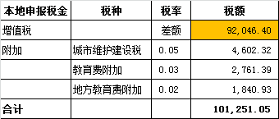
 |  |  |  |  |  |  |  |  | 企业 | 4,390.00
 |  |  |  |  |  |  |  |  |  |  |  | 2016.11.21办理外经证费用500 +2017.1.11办理外经证费用500；

 |  |  |  |  |  |  |  |  |  |  |  |  |  |  | 1、 | 中标通知书、施工合同原件在合肥；竣工验收报告原件在庐江 |  |  |  |  |  | 2、此次借条已提供 。？

合计 |  | - | 2,650,000.00 | - | 2,650,000.00 | 2,220,369.94 | - | 0.00 | - | 105,641.05 |  | - |  | 2,543,358.95
本次支付金额 |  | 小写 | 2,543,358.95 |  |  |  | 支付账号 |  | 王学高 岳西农商银行城关支行
 |  | 大写 | 2543358.95 |  |  |  |  |  | 6229 5381 0300 0505 356
申请部门 意见 |  | 1、 | 中标项目，中标通知书、施工合同和投资原件均在庐江 |  |  |  |  |  | 2、此次借条已提供 。
项目管理 意见 |  | 何总、朱总已同意支付（附表背面截图）。
财务审核 意见
质安稽查 意见 |  | 是□否□营改增项目，及材料款支付核实：
总经理审批

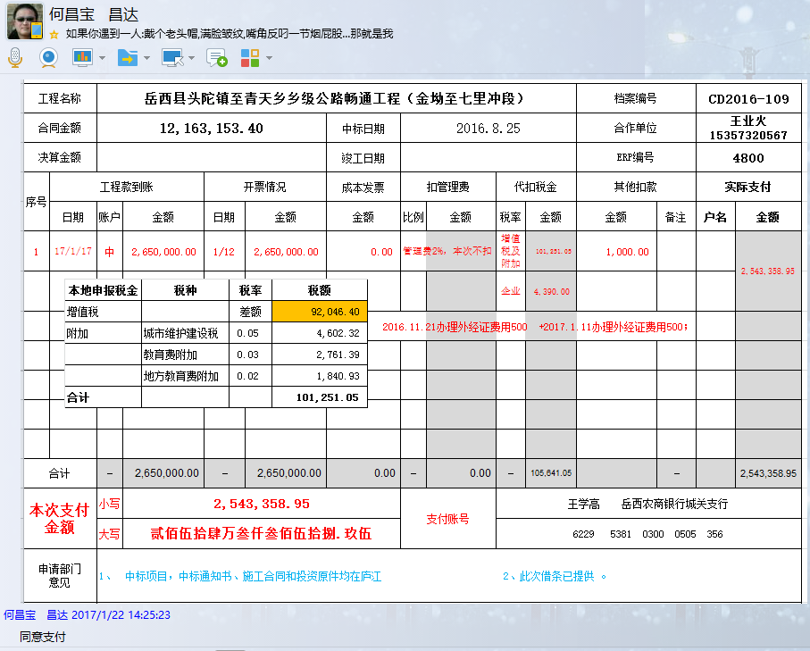

4800(2)
工程款支付证书 |  |  |  |  |  |  |  |  |  |  |  |  |  |  | 本次
工程名称 |  | 岳西县头陀镇至青天乡乡级公路畅通工程（金坳至七里冲段） |  |  |  |  |  |  |  |  | 档案编号 |  | CD2016-109
合同金额 |  | 12,163,153.40 |  |  |  | 中标日期 | 2016.8.25 |  |  |  | 合作单位 |  | 王业火15357320567 |  | CD2016-109 | 117 | 4800 | 岳西县头陀镇至青天乡乡级公路畅通工程（金坳至七里冲段） | 2016.8.25 | 12163153.40 | 梅明泉 | 120日历天 | 岳西县 头陀镇 | 岳西公司王业火15357320567 | 王业火15357320567 | 中标项目，中标通知书、施工合同和投资原件均在庐江 | √
决算金额 |  |  |  |  |  | 竣工日期 |  |  |  |  | ERP编号 |  | 4800
序号 | 工程款到账 |  |  | 开票情况 |  | 成本发票 | 扣管理费 |  | 代扣税金 |  | 其他扣款 |  | 实际支付
 | 日期 | 账户 | 金额 | 日期 | 金额 | 金额 | 比例 | 金额 | 税率 | 金额 | 金额 | 备注 | 户名 | 金额
1 | 2017-01-17 | 中 | 2,650,000.00 | 2017-01-12 | 2,650,000.00 | 2,220,369.94 | 管理费2%，本次不扣 |  | 增值税及附加 | 101,251.05 | 1,000.00 |  |  | 2,543,358.95
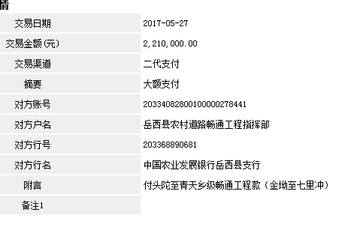
 |  |  |  |  |  |  |  |  | 企业 | 4,390.00
 |  |  |  |  |  |  |  |  |  |  |  | 2016.11.21办理外经证费用500 +2017.1.11办理外经证费用500；

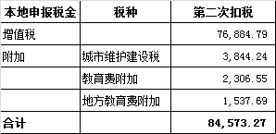
2 | 2017-05-27 | 中 | 2,210,000.00 | 2017-04-14 | 2,210,000.00 |  | 管理费合同额2% | 243,263.07 | 增值税及附加 | 84,573.27 | 0.00 |  |  | 1,882,163.66

合计 |  | - | 4,860,000.00 | - | 4,860,000.00 | 2,220,369.94 | - | 243,263.07 | - | 190,214.32 | 1,000.00 | - |  | 4,425,522.61
本次支付金额 |  | 小写 | 1,882,163.66 |  |  |  | 支付账号 |  | 王学高 岳西农商银行城关支行
 |  | 大写 | 1882163.662 |  |  |  |  |  | 6229 5381 0300 0505 356
申请部门 意见 |  | 1、 | 中标项目，中标通知书、施工合同和投资原件均在庐江； |  |  |  |  |  | 2、此次借条已提供 。
项目管理 意见 |  | 何总、朱总已同意支付（附表背面截图）。
财务审核 意见
质安稽查 意见 |  | 是□否□营改增项目，及材料款支付核实：
总经理审批

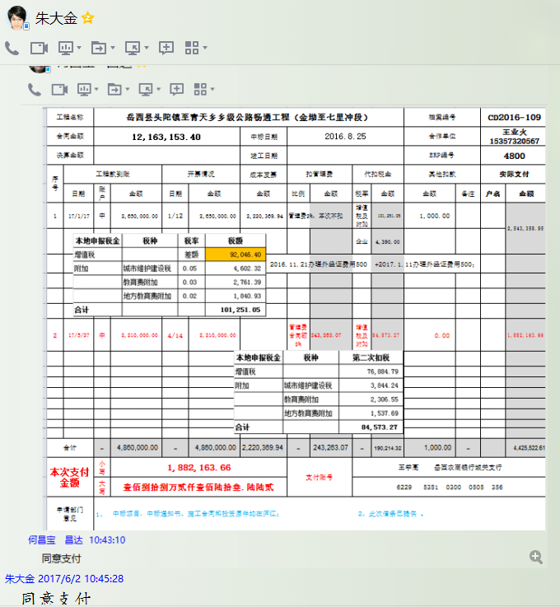

4800(3)
工程款支付证书 |  |  |  |  |  |  |  |  |  |  |  |  |  |  | 本次
工程名称 |  | 岳西县头陀镇至青天乡乡级公路畅通工程（金坳至七里冲段） |  |  |  |  |  |  |  |  | 档案编号 |  | CD2016-109
合同金额 |  | 12,163,153.40 |  |  |  | 中标日期 | 2016.8.25 |  |  |  | 合作单位 |  | 王业火15357320567 |  | CD2016-109 | 117 | 4800 | 岳西县头陀镇至青天乡乡级公路畅通工程（金坳至七里冲段） | 2016.8.25 | 12163153.40 | 梅明泉 | 120日历天 | 岳西县 头陀镇 | 岳西公司王业火15357320567 | 王业火15357320567 | 中标项目，中标通知书、施工合同和投资原件均在庐江 | √
决算金额 |  |  |  |  |  | 竣工日期 |  |  |  |  | ERP编号 |  | 4800
序号 | 工程款到账 |  |  | 开票情况 |  | 成本发票 | 扣管理费 |  | 代扣税金 |  | 其他扣款 |  | 实际支付
 | 日期 | 账户 | 金额 | 日期 | 金额 | 金额 | 比例 | 金额 | 税率 | 金额 | 金额 | 备注 | 户名 | 金额
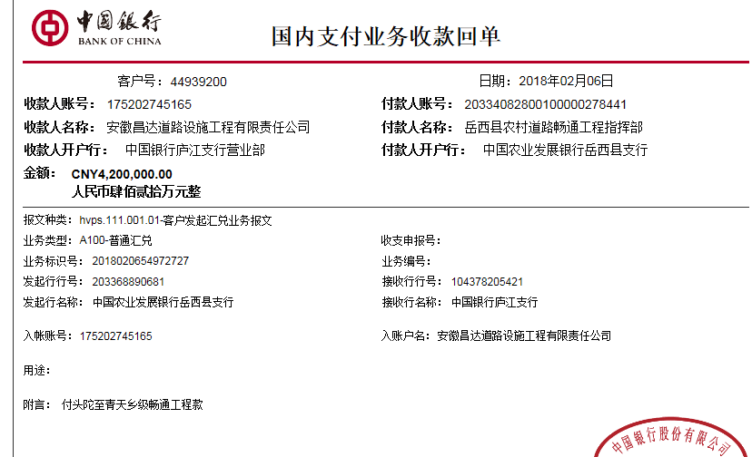
1 | 2017-01-17 | 中 | 2,650,000.00 | 2017-01-12 | 2,650,000.00 | 2,220,369.94 | 管理费2%，本次不扣 |  | 增值税及附加 | 101,251.05 | 1,000.00 |  |  | 2,543,358.95
 |  |  |  |  |  |  |  |  | 企业 | 4,390.00
 |  |  |  |  |  |  |  |  |  |  |  | 2016.11.21办理外经证费用500 +2017.1.11办理外经证费用500；

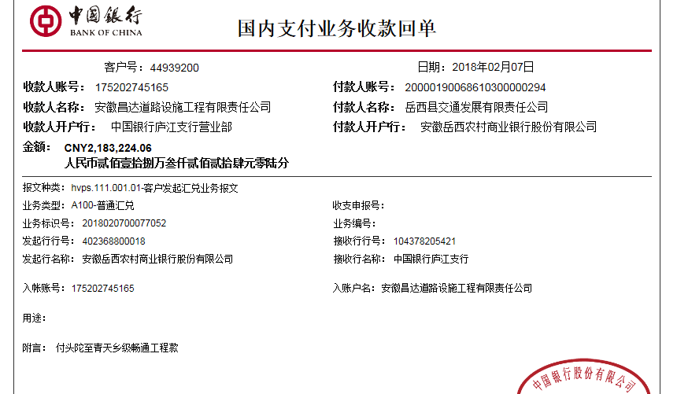
2 | 2017-05-27 | 中 | 2,210,000.00 | 2017-04-14 | 2,210,000.00 |  | 管理费合同额2% | 243,263.07 | 增值税及附加 | 84,573.27 | 0.00 |  |  | 1,882,163.66
 | 本次
3 | 2018-02-06 | 中 | 4,200,000.00 | 2018-01-15 | 4,200,000.00 |  | 已扣 | 0.00 | 增值税及附加 | 409,922.64 | 1,000.00 |  |  | 5,972,301.42
 | 2018-02-07 | 中 | 2,183,224.06 | 2018-02-06 | 2,183,224.06 |  |  |  |  |  |  | 2017.6.26核销外经证费用500 +2018.1.10办理涉税事项报告表费用500
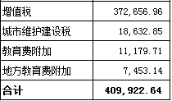

合计 |  | - | 11,243,224.06 | - | 11,243,224.06 | 2,220,369.94 | - | 243,263.07 | - | 600,136.96 | 2,000.00 | - |  | 10,397,824.03
本次支付金额 |  | 小写 | 5,972,301.42 |  |  |  | 支付账号 |  | 王学高 岳西农商银行城关支行
 |  | 大写 | 5972301.42 |  |  |  |  |  | 6229 5381 0300 0505 356
申请部门 意见 |  | 1、 | 中标项目，中标通知书、施工合同和投资原件均在庐江；
项目管理 意见 |  | 何总、朱总已同意支付（附表背面截图）。
财务审核 意见
质安稽查 意见 |  | 是□否□营改增项目，及材料款支付核实：
总经理审批 |  |  |  |  |  |  |  | 董事长审批

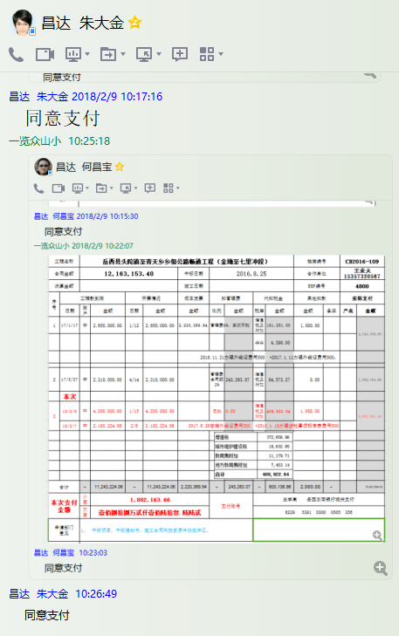

4800(4)
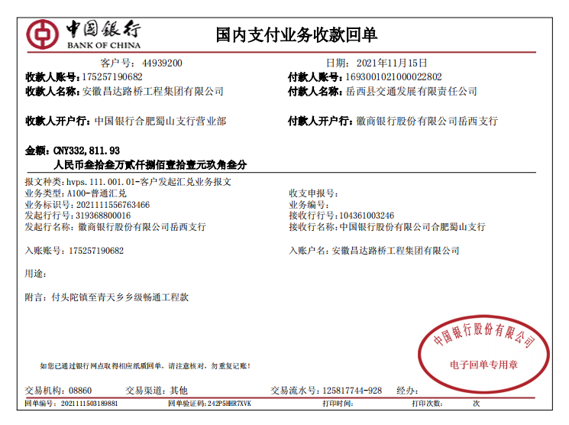
工程款支付证书 |  |  |  |  |  |  |  |  |  |  |  |  |  |  |  | 本次
工程名称 |  | 岳西县头陀镇至青天乡乡级公路畅通工程（金坳至七里冲段） |  |  |  |  |  |  |  |  | 档案编号 |  | CD2016-109
合同金额 |  | 12,163,153.40 |  |  |  | 中标日期 | 2016.8.25 |  |  |  | 合作单位 |  | 王业火15357320567 |  |  | CD2016-109 | 117 | 4800 | 岳西县头陀镇至青天乡乡级公路畅通工程（金坳至七里冲段） | 2016.8.25 | 12163153.40 | 梅明泉 | 120日历天 | 岳西县 头陀镇 | 岳西公司王业火15357320567 | 王业火15357320567 | 中标项目，中标通知书、施工合同和投资原件均在庐江 | √
决算金额 |  | 11,576,035.99 |  |  |  | 竣工日期 |  |  |  |  | ERP编号 |  | 4800
序号 | 工程款到账 |  |  | 开票情况 |  | 成本发票 | 扣管理费 |  | 代扣税金 |  | 其他扣款 |  | 实际支付
 | 日期 | 账户 | 金额 | 日期 | 金额 | 金额 | 比例 | 金额 | 税率 | 金额 | 金额 | 备注 | 户名 | 金额
1 | 2017-01-17 | 中 | 2,650,000.00 | 2017-01-12 | 2,650,000.00 | 2,220,369.94 | 管理费2%，本次不扣 |  | 增值税及附加 | 101,251.05 | 1,000.00 |  |  | 2,543,358.95
 |  |  |  |  |  |  |  |  | 企业 | 4,390.00
 |  |  |  |  |  |  |  |  |  |  |  | 2016.11.21办理外经证费用500 +2017.1.11办理外经证费用500；

2 | 2017-05-27 | 中 | 2,210,000.00 | 2017-04-14 | 2,210,000.00 |  | 管理费合同额2% | 243,263.07 | 增值税及附加 | 84,573.27 | 0.00 |  |  | 1,882,163.66

3 | 2018-02-06 | 中 | 4,200,000.00 | 2018-01-15 | 4,200,000.00 |  | 已扣 | 0.00 | 增值税及附加 | 409,922.64 | 1,000.00 |  |  | 5,972,301.42
 | 2018-02-07 | 中 | 2,183,224.06 | 2018-02-06 | 2,183,224.06 |  |  |  |  |  |  | 2017.6.26核销外经证费用500 +2018.1.10办理涉税事项报告表费用500

 | 本次
4 | 2021-11-15 | 中 | 332,811.93 |  |  |  | 已扣 | 0.00 |  | 35,487.95 | 500.00 | 外经证 | 刘同庆 | 100,000.00
 |  |  |  |  |  |  |  |  |  |  | 250.00 | 转账费 | 王业灶 | 100,000.00
 |  |  |  |  |  |  |  |  |  |  |  |  | 胡秀珍 | 96,573.98 | 0
合计 |  | - | 11,576,035.99 | - | 11,243,224.06 | 2,220,369.94 | - | 243,263.07 | - | 635,624.91 | 2,750.00 | - |  | 10,694,398.01
本次支付金额 |  | 小写 | 296,573.98 |  |  |  | 支付账号 |  | 王学高 岳西农商银行城关支行
 |  | 大写 | RMB296573.98 |  |  |  |  |  | 6229 5381 0300 0505 356
申请部门 意见 |  | 1、 | 中标项目，中标通知书、施工合同和投资原件、交竣工、审计均在合肥；
项目管理 意见 |  | 何总、朱总已同意支付（附表背面截图）。
财务审核 意见
质安稽查 意见 |  | 是□否□营改增项目，及材料款支付核实：
总经理审批 |  |  |  |  |  |  |  | 董事长审批

